함수
print | print("hi")

def(define) | 함수를 정의내림

 | hello() 라고 입력 시 Hello! Welcome to Codeit! 이라고 출력될것임

파라미터 | 함수에 넘겨주는 값.(함수를 정의할 때 쓰게 되는 변수를 말하는 별칭)
 | 파라미터도 사실 로컬 변수임
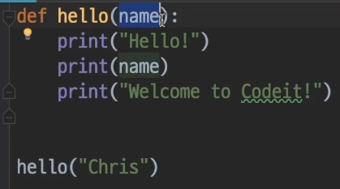

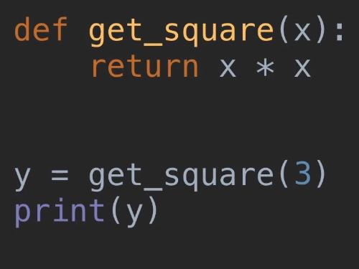
return

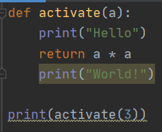
 | Return문은 함수를 종료시키는 역할도 하게 됨.

 |  |  | <- print("World!") 코드는 Dead Code라고 불림. 값이 실행되지 않기 때문에 아무런 의미 없음.

숫자 | 나머지 | 예) print(7 % 3) 에서 %는 나머지 연산을 함. 그래서 7을 3으로 나누면 몫이 2고 나머지가 1이됨. 그래서 값은 1임.
 | 거듭제곱 | 예) print(2 ** 3)을 하면 2의 3제곱을 연산하게됨. 값은 8이 나옴.
 | floor division | 예) print(7 // 2) 버림 나눗셈. 나누기를 하고 소스를 버림. (7 // 2)를 하면 값은 3임.
 | 반올림(round) | 예) print(round(3.1415)의 값은 3임. 2번째 소수점까지 반올림 하고싶으면 print(3.1415, 2) 로 하면 값은 3.14로 됨.

문자열 | print("hello" * 3)을 하면 값은 hellohellohello가 됨

형변환(type conversion) | 값을 한 자료형에서 다른 자료형으로 바꿔줌
 | 예) int, float, str
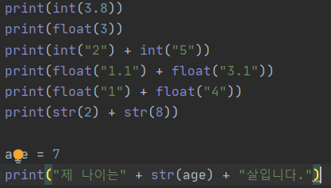
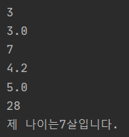

 | format method
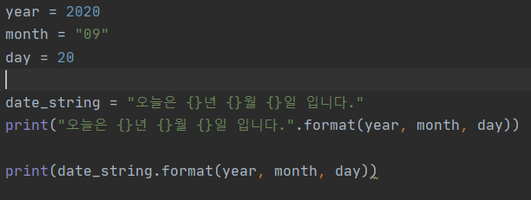

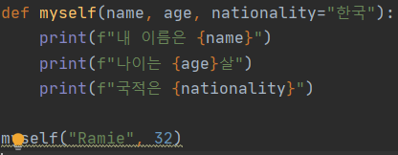

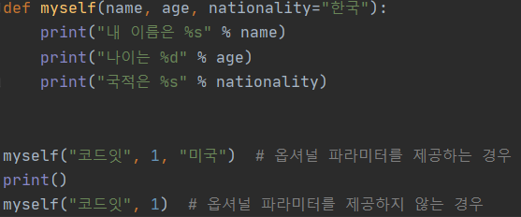

 | 이렇게 :.2f를 넣게 되면 소수점 2번째 자리수까지 round up 됨. 0f를 넣게 되면 정수로 변경됨.

 | 가장 오래된 방식 (% 기호)

 | 새로운 방식 (f-string)

불 대수 Boolean(진리값) | 본래 숫자는 1, 3, -5와 같지만 불 대수는 True와 False 두가지 뿐임.
 | 연산은 and, or, not이 있음
 | 명제가 확실해야함. 예) 대한민국의 수도는 서울이다.
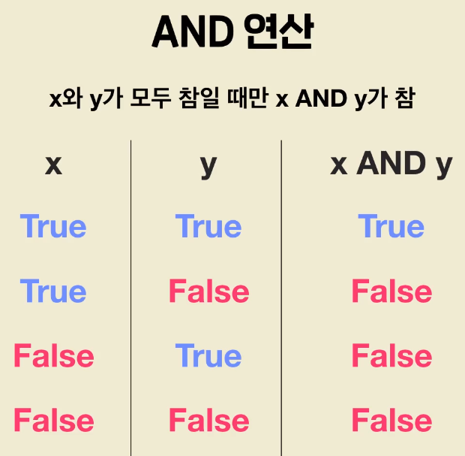
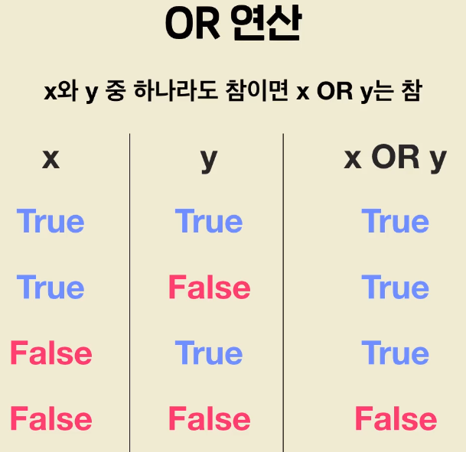
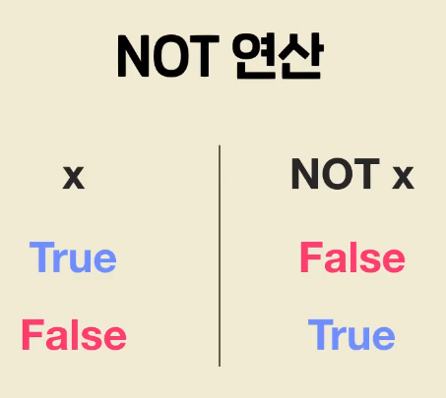

 | 예)
 | print(not not True)의 값은 True

Type 함수 | 쓰는 값이 어떤 자료형인지 알려주는 함수.
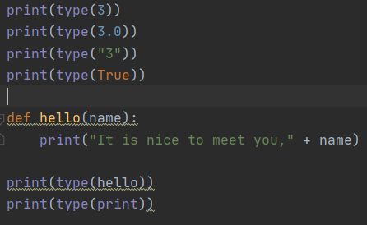
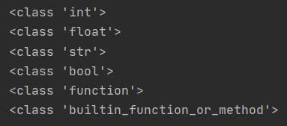

Syntactic sugar | 자주 쓰이는 표현을 더 간략하게 쓸 수 있게 해주는 문법
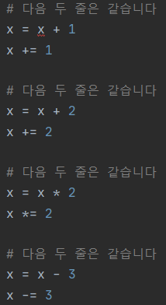

Scope(범위) | 로컬변수와 글로벌 변수가 있음.
 | 로컬변수: 변수를 정의한 함수 내에서만 사용 가능
 | 글로벌 변수: 모든 곳에서 사용 가능
 | 함수에서 변수를 사용하면 로컬변수를 먼저 찾고 글로별 변수를 후에 찾음

상수(Constant) | 절대 변하지 않는 변수.
 | 상수는 대문자료 표시함. 일반 변수와 상수를 쉽게 구별하기 위함.

while 반복문 | 반복하기 위한 명령(조건 부분이 끝날때까지 수행됨)
 |  |  | 조건부분: 불린 값으로 계산되는 식(True이면 수행 실행. False면 while 반복문을 벗어남)
 |  |  | 수행부분: 반복적으로 실행하고 싶은 명령

if 명령문 | 예)

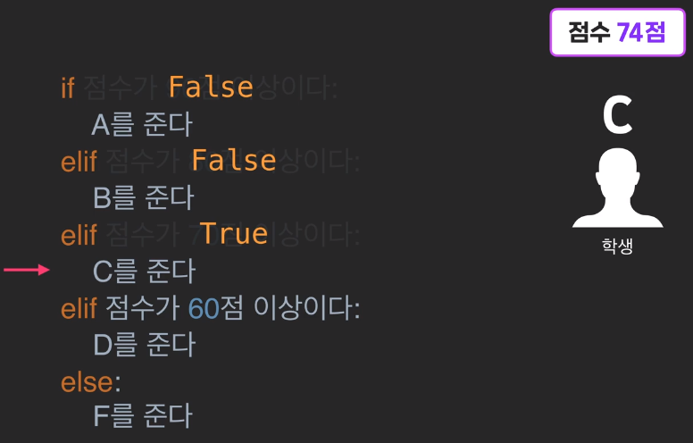
elif | 예)

 | If 내에서 여러가지 상황을 고려해야할 때, else if, else if를 반복하는것 보다 elif를 반복하는것이 더 보기 좋은 코드

Break문 | while문에서 if 조건을 달아 if 조건이 충족되면 반복문을 멈추게 함.
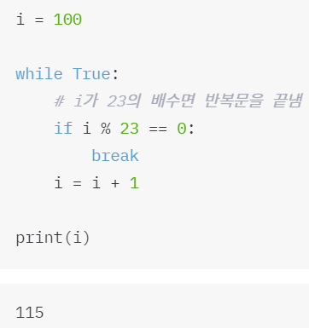

Continue문 | while문에서 if 조건을 달아 if 조건이 충족되면 해당 값을 건너뜀.
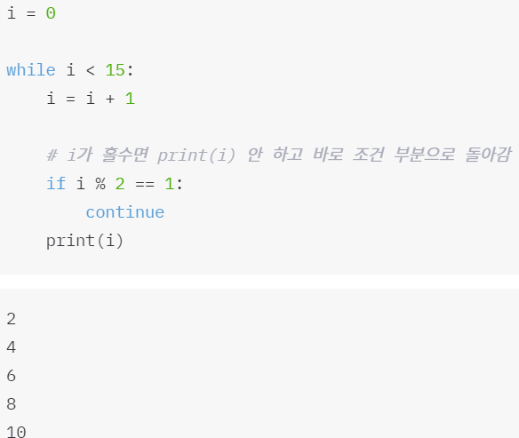

for 반복문 | while문과 같이 반복할 수 있음.

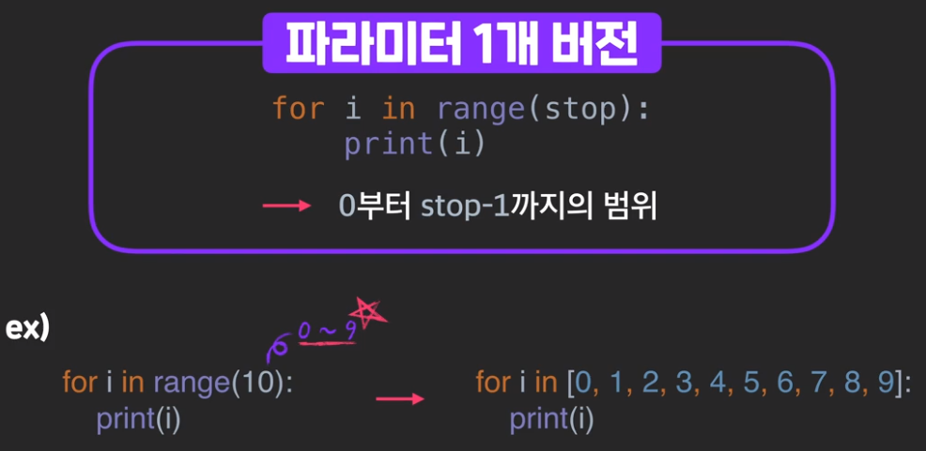
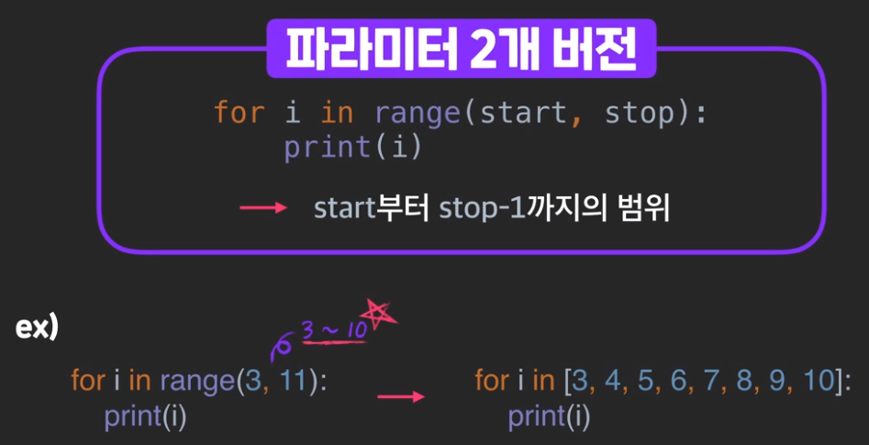
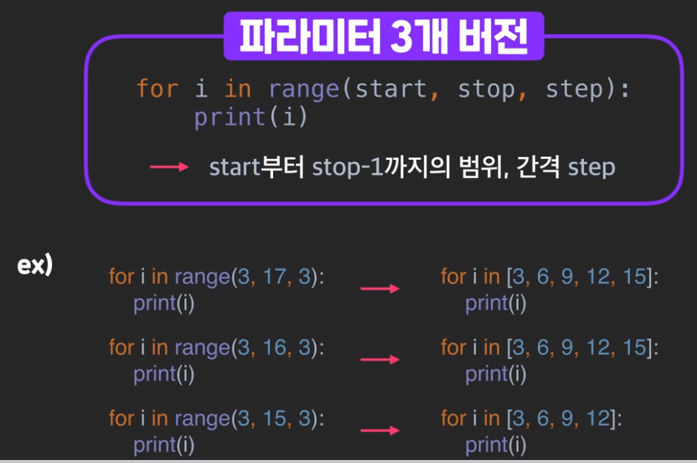
range 함수

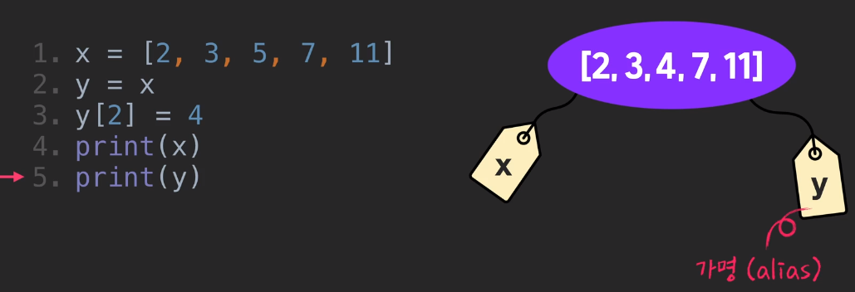
Aliasing

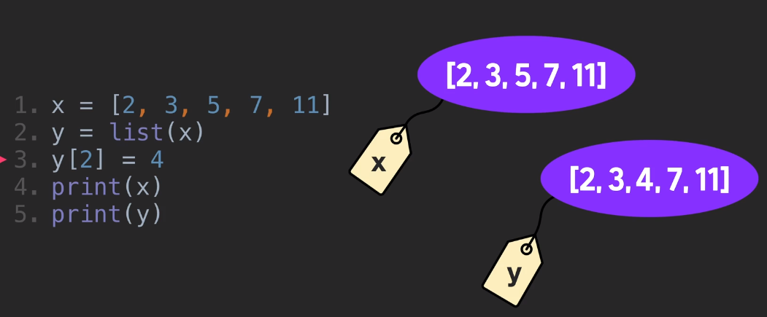

 |  |  |  |  | list 함수를 쓰게되면 alias가 아니게 됨

사용자 입력 받기
input | input("이름을 입력하세요: ") |  |  | <-여기서 input 함수는 파라미터에 어떤 값을 넣으라고 설명할 수 있음
 | *주의: input함수가 받는 값은 항상 문자열임.

list&dictionary
리스트(list) | 변수에 값을 여러 개 저장하는법. 리스트를 구성하는 값들은 요소라고 함. 예) numbers = [2, 5, 6, 9, 10] 2,5,6,9,10은 리스트의 요소.
인덱스(index) | 인덱스는 요소의 위치임.
마이너스 인덱스(minus index) | 요소들의 개수에 따라 다름. 요소가 6개면 인덱스의 범위는 -6 ~ 5까지 있음.
리스트 슬라이싱(list slicing) | 통째로 리스트를 자름.
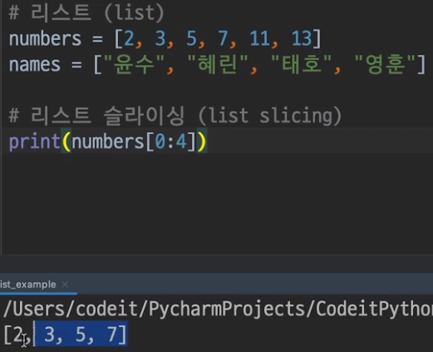
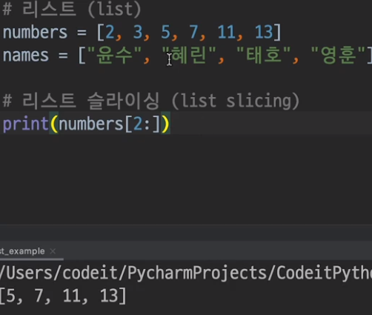

 | [0:4]이면 첫번째부터 세번째까지. | [2:] 이면 세번째부터 마지막 요소까지.
 |  | [:2] 이면 처음부터 첫번째 요소까지.

리스트 함수
len(값) | len은 length를 뜻함. 리스트 요소가 몇 개인지 알려줌.

append(추가연산) | 첫번째 예시) append추가 했으므로 print(numbers) 리턴 값은 [5]임. Append는 insert와 다르게 무조건 리스트 오른쪽 끝에 값을 추가함.
 | 연속으로 추가하고싶을땐 extend를 씀.

delete

insert(삽입연산) | 원하는 index 자리에 값을 추가함. Append와 다르게 자리를 지정해서 저장.

리스트 정렬, 정렬함수 | sorted와 sort를 쓸 수 있음.
 | sorted: 기존 리스트를 건드리지 않고 정렬된 새로운 리스트를 리턴.
 | sort: 아무것도 리턴하지 않고 기존 리스트를 정렬함.

sorted | 작은수부터 차례로 정렬된 index 출력 시. 변수에 지정해서 사용해야함.

sorted(reverse)

sort

sort(reverse)

리스트 값 확인(in, not in) | 리스트에서 어떤 값이 있는지 확인할때 씀.

nested list | 리스트 안의 리스트.
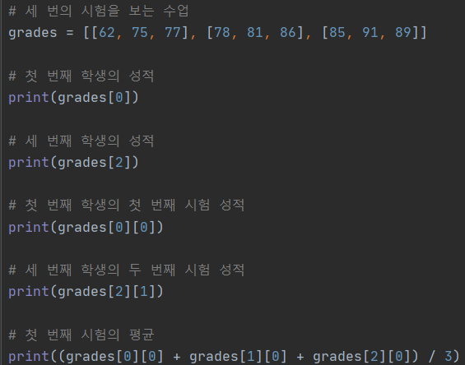

index method | some_index.index(x)는 some_list에서 x의 값을 갖고 있는 원소의 인덱스를 리턴해줍니다.
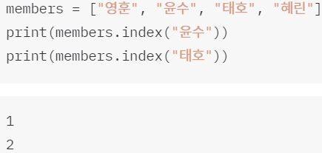

remove method | some_list.remove(x)는some_list에서 첫 번째로 x의 값을 갖고 있는 원소를 삭제해줍니다.

dictionary(사전) | 단어와 뜻이 하나의 쌍을 이루듯이, key-value가 하나의 pair
 | list와는 반대로 순서라는 개념이 없음.
 | 사전의 key는 정수일 필요가 없음(list의 index는 정수여야함)
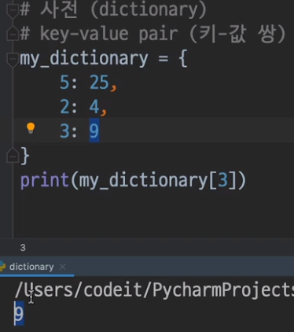
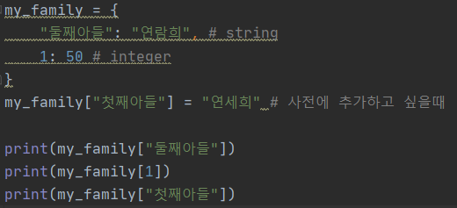

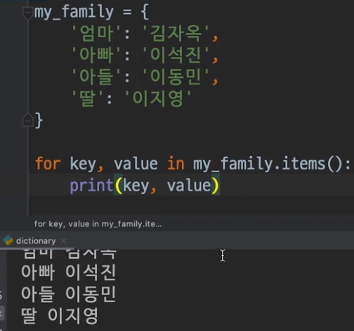
dictionary 활용

 |  | for문으로 dictionary 돌릴 수 있음.
 |  | 1. for key in dictionary.keys(): print(key)
 |  | 1. for value in dictionary.values(): print(value)

파일 읽기, 쓰기
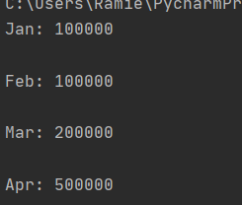
파이썬의 파일 읽기
 |  | <--여기서 빈 공간이 있는 이유는 백슬래시(\n)이 써져있는 것으로 판단하기 때문임

 | 파일 읽기는 같은 폴더에서만 읽을 수 있음.
 | 다른 폴더에 있다면 경로를 지정해줘야함(예: with open("data/daily_turnover.txt", "r") as file: <--여기서 r은 read의 약자로, 읽기형식임. 쓰는 개념은 "w"로 표기
 | 만약 읽기 에러가 난다면(UnicodeDecodeError: 'cp949' codec can't decode byte 0xec in position 1: illegal multibyte sequence), 이 코드를 넣어보자 -> "r", encoding="UTF-8"

strip | 문자열에서 앞뒤로 있는 화이트 스페이스를 없애줌.
 | 아래 예시에선 원래 line마다 \n가 있어야 하지만 .strip()을 해줌으로써 각 라인 끝에 있던 \n이 사라짐.
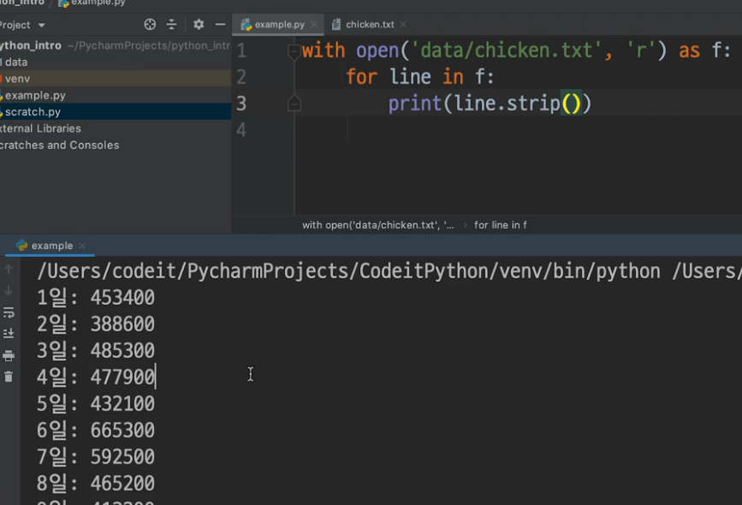

split | 문자열을 파라미터를 기준으로 리스트로 출력하게됨.
 | 예를들어 full_name = "Kim, Yuna"를 full_name.split(". ")를 하면 . 을 기준으로 문자열을 나누고, 결국 두개의 인덱스를 가진 리스트가 출력됨
 | white space가 있을 경우엔 split을 입력하고 파라미터에 아무 값도 입력하지 않으면 됨. 예: .split()
 | split을 사용하면 항상 문자열로 리스트가 출력됨.
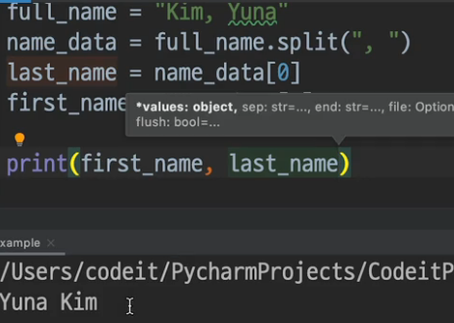

파일 쓰기(writing) | 파일 읽기와 마찬가지로 open함수를 작성하고 "w"를 사용하여 쓰기.
 | "w" 대신 "a"를 쓰게 되면, apend라는 의미로 덧붙이기가 됨. 단순히 "w"만 쓰면 가장 최근에 쓴 값으로 덮어쓰기가 되나 "a"는 추가하는 개념.

standard_library
스탠다드 라이브러리 | 파이썬엔 기본적인 라이브러리가 저장되어있음.
(표준 라이브러리) | 예를들어 import math를 하게 되면 print(math.cos(0))을 할 수 있음.
(standard library) | 또하나는 import random(0 - 1 사이 random값을 주는 함수), import os가 있음

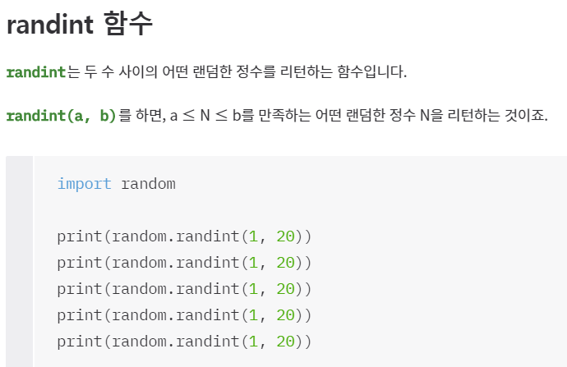
standard library 예시
randint 함수

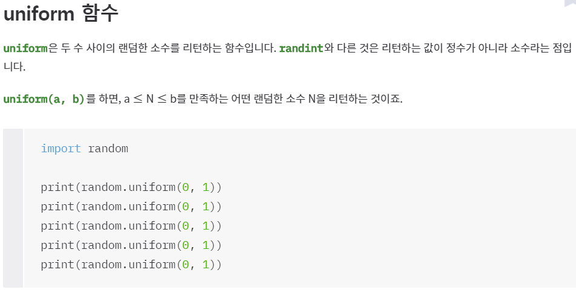
uniform 함수

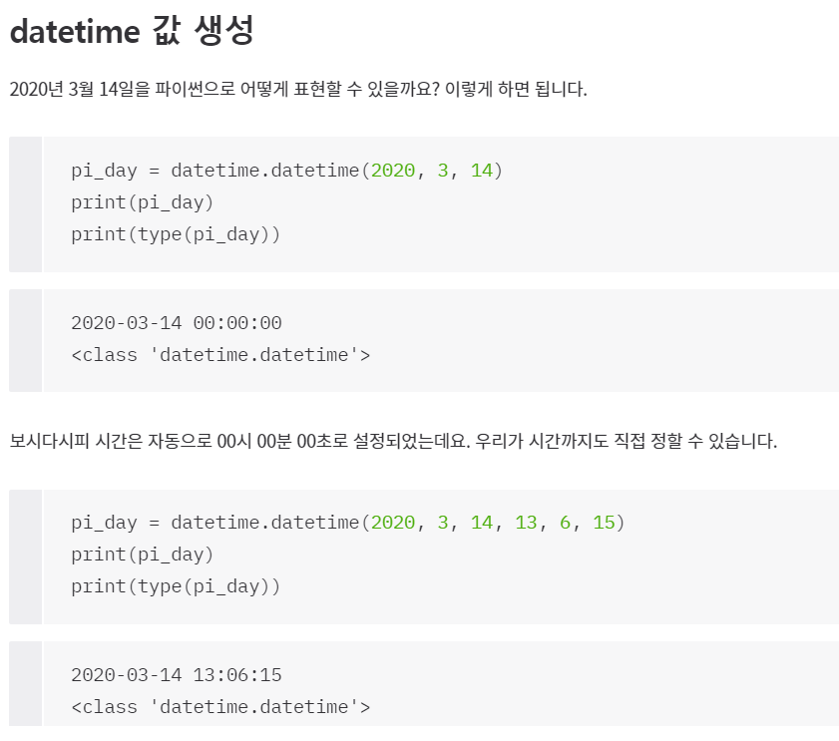
import datetime
datetime 값 생성

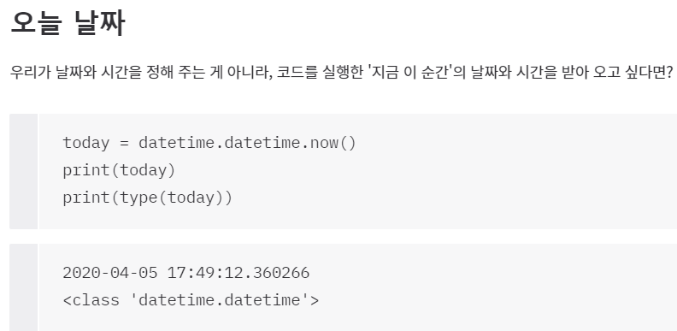
오늘 날짜

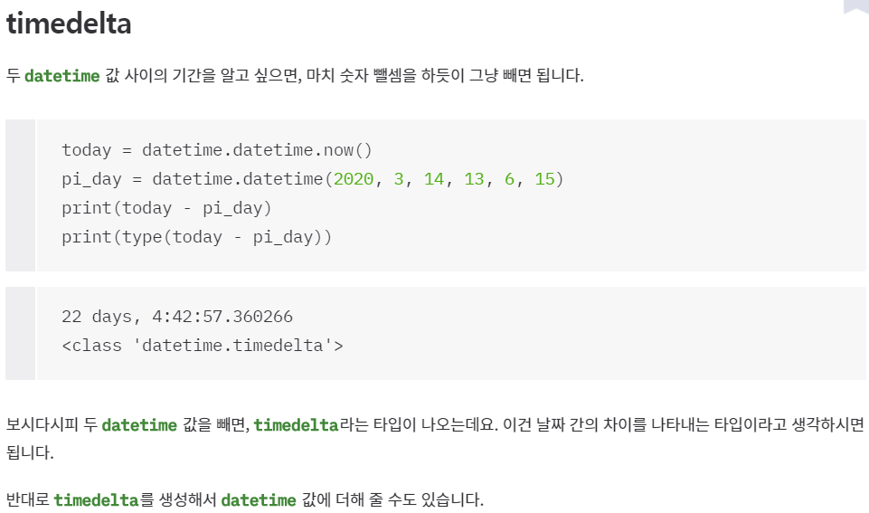
timedelta(날짜 차이)

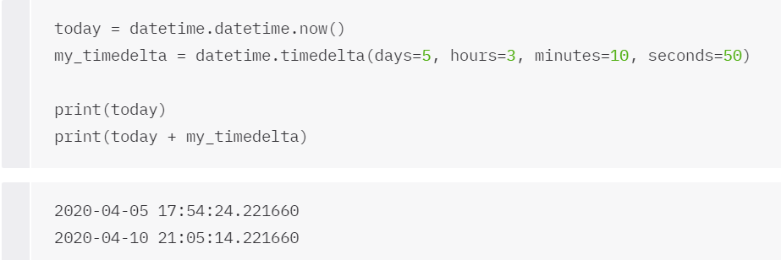

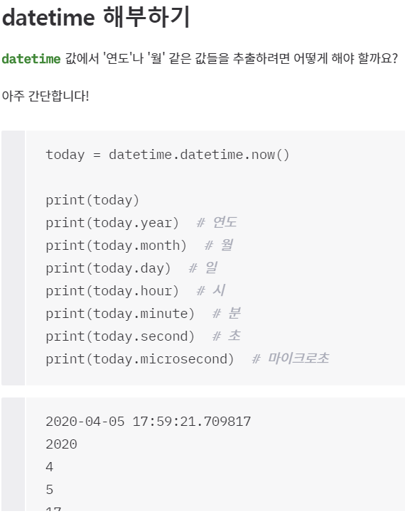
datetime 해부하기

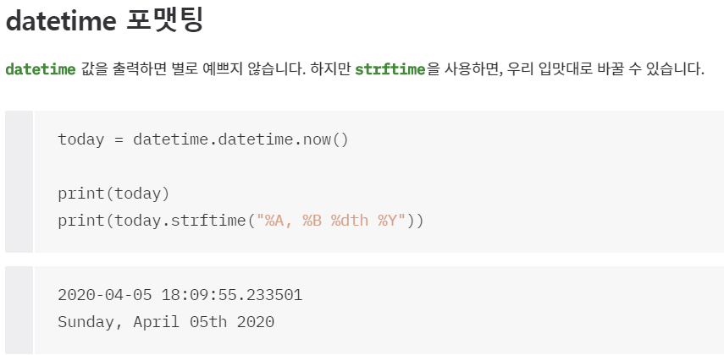
datetime 포맷팅

 | 포맷 코드 | 설명 | 예시
 | %a | 요일 (짧은 버전) | Mon
 | %A | 요일 (풀 버전) | Monday
 | %w | 요일 (숫자 버전, 0~6, 0이 일요일) | 5
 | %d | 일 (01~31) | 23
 | %b | 월 (짧은 버전) | Nov
 | %B | 월 (풀 버전) | November
 | %m | 월 (숫자 버전, 01~12) | 10
 | %y | 연도 (짧은 버전) | 16
 | %Y | 연도 (풀 버전) | 2016
 | %H | 시간 (00~23) | 14
 | %I | 시간 (00~12) | 10
 | %p | AM/PM | AM
 | %M | 분 (00~59) | 34
 | %S | 초 (00~59) | 12
 | %f | 마이크로초 (000000~999999) | 413215
 | %Z | 표준시간대 | PST
 | %j | 1년 중 며칠째인지 (001~366) | 162
 | %U | 1년 중 몇 주째인지 (00~53, 일요일이 한 주의 시작이라고 가정) | 35
 | %W | 1년 중 몇 주째인지 (00~53, 월요일이 한 주의 시작이라고 가정) | 35

Module
모듈(module) | 파일을 모듈이라고 함. (확장자가 .py인 것)
 | *주의* 같은 폴더에 있는 모듈만 import 할 수 있음.
 | standard_library 탭 참고

 | <calculator 모듈> | <calculator 모듈의 함수를 import해서 사용하는 예>
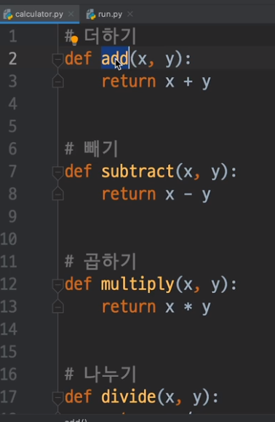

 |  |  | ->as 라는 문구를 통해 calculator를 calc로 정의함

 |  |  | -> 함수를 import함.

